Диаграмма
 | Менеджер | Карнаух Анастасия |  |  |  |  |  | Для названия
 | 2019 | 2018 | Разница за год | Полож р. | Для положит р (зел) | Отрицат р | Для отриц р (крас) | Заказы менеджера Карнаух Анастасия за 2019 год (сравнение с предыдущим годом)
Январь | 223,197.9 | 281,194.0 | -57,996.1 | #N/A | #N/A | 57,996.1 | 223,197.9
Февраль | 174,199.7 | 251,300.5 | -77,100.8 | #N/A | #N/A | 77,100.8 | 174,199.7
Март | 252,930.8 | 286,359.4 | -33,428.6 | #N/A | #N/A | 33,428.6 | 252,930.8
Апрель | 312,008.7 | 260,176.3 | 51,832.4 | 51,832.4 | 260,176.3 | #N/A | #N/A
Май | 291,534.5 | 322,470.2 | -30,935.7 | #N/A | #N/A | 30,935.7 | 291,534.5
Июнь | 308,826.9 | 271,494.8 | 37,332.1 | 37,332.1 | 271,494.8 | #N/A | #N/A
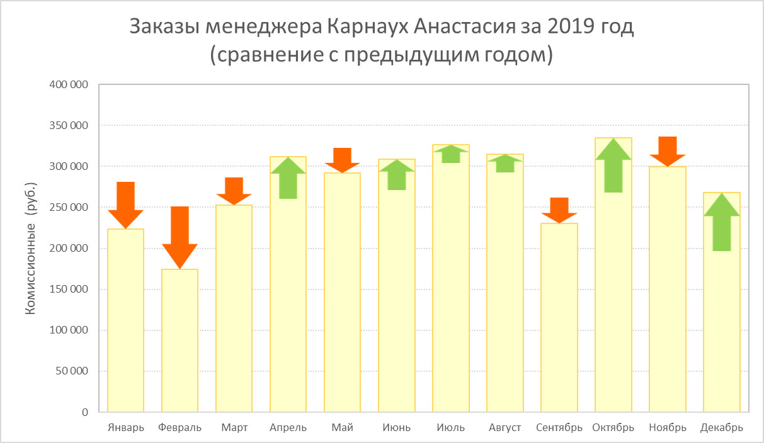
Июль | 326,672.9 | 303,984.2 | 22,688.7 | 22,688.7 | 303,984.2 | #N/A | #N/A
Август | 315,028.3 | 292,714.8 | 22,313.5 | 22,313.5 | 292,714.8 | #N/A | #N/A
Сентябрь | 230,155.4 | 261,936.3 | -31,780.9 | #N/A | #N/A | 31,780.9 | 230,155.4
Октябрь | 335,186.3 | 267,665.6 | 67,520.7 | 67,520.7 | 267,665.6 | #N/A | #N/A
Ноябрь | 299,693.4 | 336,480.5 | -36,787.1 | #N/A | #N/A | 36,787.1 | 299,693.4
Декабрь | 268,013.0 | 196,809.7 | 71,203.3 | 71,203.3 | 196,809.7 | #N/A | #N/A

Менеджеры
Карнаух Анастасия
Самсонова Елизавета
Трифонов Валерий
Власов Евгений
Заказы менеджера Карнаух Анастасия за 2019 год (сравнение с предыдущим годом)
Соколов Егор

1. Менеджер в ячейке C1 должен выбираться из списка.
2. Напишите формулы, вычисляющие комиссионные по заказам выбранного менеджера за каждый месяц 2019 и 2018 года.
3. Постройте график, вид которого показан на рисунке справа, где столбики гистограммы показывают комиссионные по заказам выбранного менеджера в указанный месяц 2019 года, а стрелки - изменение комиссионных относительно предыдущего года.
4. При выборе другого менеджера название диаграммы должно изменяться соответствующим образом.
5. На листе Менеджеры в столбце C рассчитайте возраст менеджеров в годах на сегодня (т.е. на момент открытия файла).
Используйте именованные диапазоны!

